申报要素
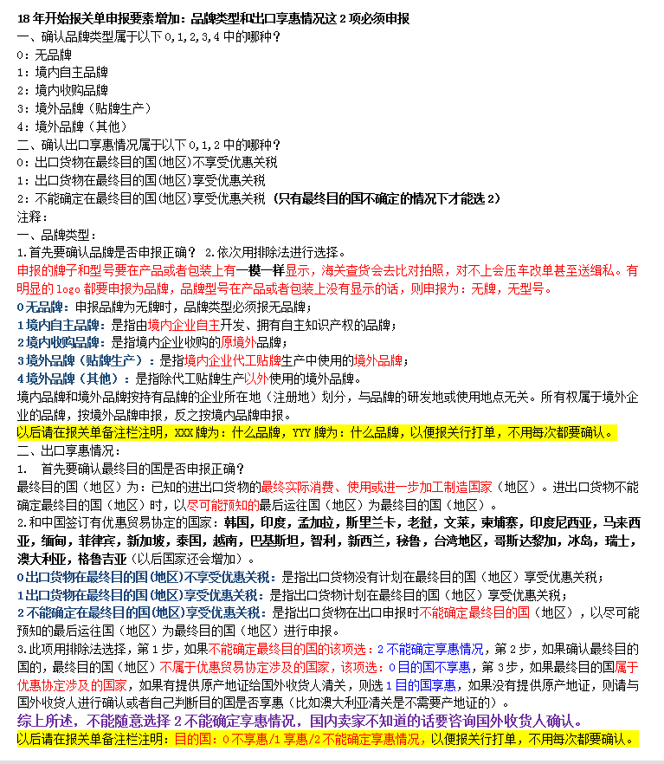
(产品或者包装上有明显的logo，带R，TM标识的商标必须申报为品牌，有显示型号（model，type no.）的必须申报为型号)(申报的牌子型号要在产品或包装上有一模一样显示，海关查货的话会去比对拍照，对不上会升级整车查验和压车改单）
(申报的牌子型号要在产品或包装上有一模一样显示，海关查货的话会去比对拍照，对不上会升级整车查验和压车改单）
检验检疫附加编号：通过以下网站输入10位HS编号，再根据申报要素细分确定3位检疫附加编号
 |  | https://e-service.shciq.gov.cn/shesp/
申报要素查询网址： |  | http://www.hscode.net/IntegrateQueries/QueryYS/

申报要素
序号 | 品名 | 海关HS编码 | 检疫附加码 | 品牌 | 型号 | 品牌类型 | 出口享惠情况 | 其他申报要素
1 | 编织表带 | 9113900090 |  | 0无品牌 | BG-20-01 | 0无品牌 | 0不享惠 | 尼龙
2 | 编织表带 | 9113900090 |  | 0无品牌 | BSX1-22-01 | 0无品牌 | 0不享惠 | 尼龙
3 | 编织表带 | 9113900090 |  | 0无品牌 | PG1-45-01 | 0无品牌 | 0不享惠 | 尼龙
4 | 编织表带 | 9113900090 |  | 0无品牌 | QB-16 | 0无品牌 | 0不享惠 | 尼龙
5 | 编织表带 | 9113900090 |  | 0无品牌 | SX1-22-01 | 0无品牌 | 0不享惠 | 尼龙
6 | 编织表带 | 9113900090 |  | 0无品牌 | SX2-22-01 | 0无品牌 | 0不享惠 | 尼龙
7 | 编织表带 | 9113900090 |  | 0无品牌 | SX3-22-01 | 0无品牌 | 0不享惠 | 尼龙
8 | 表带 | 9113900090 |  | 0无品牌 | XY140-L1 | 0无品牌 | 0不享惠 | 硅胶
9 | 表带 | 9113900090 |  | 0无品牌 | XY140-S1 | 0无品牌 | 0不享惠 | 硅胶
10 | 表带 | 9113200000 |  | 0无品牌 | XY37-1 | 0无品牌 | 0不享惠 | 金属
11 | 表带 | 9113200000 |  | 0无品牌 | XY37-3 | 0无品牌 | 0不享惠 | 金属
12 | 硅胶表带 | 9113900090 |  | 0无品牌 | ZF-3 | 0无品牌 | 0不享惠 | 硅胶
13 | 手表表带 | 9113200000 |  | 0无品牌 | ZY2-3 | 0无品牌 | 0不享惠 | 金属
14 | 手表表带 | 9113200000 |  | 0无品牌 | ZY2-3 | 0无品牌 | 0不享惠 | 金属
15 | 手表表带 | 9113200000 |  | 0无品牌 | ZY2-3 | 0无品牌 | 0不享惠 | 金属
16 | 手表表带 | 9113200000 |  | 0无品牌 | ZY2-3 | 0无品牌 | 0不享惠 | 金属
17 | 手表表带 | 9113200000 |  | 0无品牌 | ZY2-3 | 0无品牌 | 0不享惠 | 金属
18 | 手表表带 | 9113200000 |  | 0无品牌 | ZY2-3 | 0无品牌 | 0不享惠 | 金属
19 | 手表表带 | 9113200000 |  | 0无品牌 | ZY2-3 | 0无品牌 | 0不享惠 | 金属
20 | 手表表带 | 9113200000 |  | 0无品牌 | ZY2-3 | 0无品牌 | 0不享惠 | 金属
21 | 手表表带 | 9113200000 |  | 0无品牌 | ZY2-3 | 0无品牌 | 0不享惠 | 金属
22 | 手表表带 | 9113200000 |  | 0无品牌 | ZY2-3 | 0无品牌 | 0不享惠 | 金属
23 | 手表表带 | 9113200000 |  | 0无品牌 | ZY2-3 | 0无品牌 | 0不享惠 | 金属
24 | 手表表带 | 9113200000 |  | 0无品牌 | ZY2-3 | 0无品牌 | 0不享惠 | 金属
25 | 手表表带 | 9113200000 |  | 0无品牌 | ZY2-3 | 0无品牌 | 0不享惠 | 金属
26 | 手表表带 | 9113200000 |  | 0无品牌 | ZY2-3 | 0无品牌 | 0不享惠 | 金属
27 | 手表表带 | 9113200000 |  | 0无品牌 | ZY2-3 | 0无品牌 | 0不享惠 | 金属
28 | 手表表带 | 9113200000 |  | 0无品牌 | ZY2-3 | 0无品牌 | 0不享惠 | 金属
29 | 手表表带 | 9113200000 |  | 0无品牌 | ZY2-3 | 0无品牌 | 0不享惠 | 金属
30 | 手表表带 | 9113200000 |  | 0无品牌 | ZY2-3 | 0无品牌 | 0不享惠 | 金属
31 | 手表表带 | 9113200000 |  | 0无品牌 | ZY2-3 | 0无品牌 | 0不享惠 | 金属
32 | 手表表带 | 9113200000 |  | 0无品牌 | ZY2-3 | 0无品牌 | 0不享惠 | 金属
33 | 手表表带 | 9113200000 |  | 0无品牌 | ZY2-3 | 0无品牌 | 0不享惠 | 金属
34 | 手表表带 | 9113200000 |  | 0无品牌 | ZY2-3 | 0无品牌 | 0不享惠 | 金属
35 | 手表表带 | 9113200000 |  | 0无品牌 | ZY2-3 | 0无品牌 | 0不享惠 | 金属
36 | 手表表带 | 9113200000 |  | 0无品牌 | ZY2-3 | 0无品牌 | 0不享惠 | 金属
37 | 手表表带 | 9113200000 |  | 0无品牌 | ZY2-3 | 0无品牌 | 0不享惠 | 金属
38 | 手表表带 | 9113200000 |  | 0无品牌 | ZY2-3 | 0无品牌 | 0不享惠 | 金属
39 | 手表表带 | 9113200000 |  | 0无品牌 | ZY2-3 | 0无品牌 | 0不享惠 | 金属
40 | 手表表带 | 9113200000 |  | 0无品牌 | ZY2-3 | 0无品牌 | 0不享惠 | 金属
41 | 手表表带 | 9113200000 |  | 0无品牌 | ZY2-3 | 0无品牌 | 0不享惠 | 金属
42 | 手表表带 | 9113200000 |  | 0无品牌 | ZY2-3 | 0无品牌 | 0不享惠 | 金属
43 | 手表表带 | 9113200000 |  | 0无品牌 | ZY2-3 | 0无品牌 | 0不享惠 | 金属
44 | 手表表带 | 9113200000 |  | 0无品牌 | ZY2-3 | 0无品牌 | 0不享惠 | 金属
45 | 手表表带 | 9113200000 |  | 0无品牌 | ZY2-3 | 0无品牌 | 0不享惠 | 金属
46 | 手表表带 | 9113200000 |  | 0无品牌 | ZY2-3 | 0无品牌 | 0不享惠 | 金属
47 | 手表表带 | 9113200000 |  | 0无品牌 | ZY2-3 | 0无品牌 | 0不享惠 | 金属
48 | 手表表带 | 9113200000 |  | 0无品牌 | ZY2-3 | 0无品牌 | 0不享惠 | 金属
49 | 手表表带 | 9113200000 |  | 0无品牌 | ZY2-3 | 0无品牌 | 0不享惠 | 金属
50 | 手表表带 | 9113200000 |  | 0无品牌 | ZY2-3 | 0无品牌 | 0不享惠 | 金属

